Opgørelse ordinær vedligehold
Opgørelse ordinær vedligeholdelse

Bilags nr. | Beskrivelse (hvad og hvortil) | Beløb | Du kan tilføje flere linjer i skemaet:
43 | Maling til fællesrum (et eksempel - beløb tæller ikke med i summen) | 435.00 |  | 1. Højreklik på et tal ude til venstre i skærmbilledet
 |  |  |  | 2. Klik på "Indsæt"

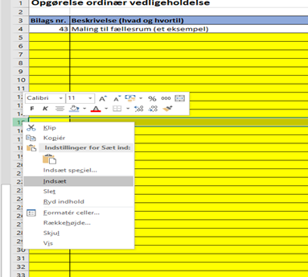

 | Overføres til afregningsskema | 0.00

